data
Bobot | Soal | Opsi_A | Opsi_B | Opsi_C | Opsi_D | Opsi_E | Jawaban
1 | Tujuan pengambilan spesimen darah adalah menyediakan spesimen untuk dilakukan … ? | Analisis | Pengobatan | Therapi | Perawatan | Tindakan | A
1 | Pengambilan darah tepi disebut juga pengambilan darah ... ? | Vena | Kapiler | Perifer | Arteri | Aorta | B
1 | Lakukan tusukan dengan arah memotong garis sidik jari merupakan cara pengambilan sampel darah ... ? | Perifer | Arteri | Aorta | Kapiler | Vena | D
1 | Lakukan pembendungan dengan torniket diatas fossa cubiti merupakan cara pengambilan sampel darah ... ? | Vena | Aorta | Perifer | Arteri | Kapiler | A
1 | Alat yang dipakai untuk melakukan tusukan pengambilan spesimen darah disebut blood lancet, dengan kedalaman kira-kira … ? | 1 mm | 2 mm | 3 mm | 4 mm | 5 mm | C
1 | Dimana lokasi yang baik untuk pengambilan spesimen darah vena pada orang dewasa ... ? | Vena fossa cubiti | Ujung jari tangan | Ujung jari kaki | Telapak kaki | Vena jugularis superficialis | A
1 | Dimana lokasi yang baik untuk pengambilan spesimen darah vena pada bayi ... ? | Vena mediana cubiti | Ujung jari tangan | Ujung jari kaki | Telapak kaki | Vena jugularis superficialis | E
1 | Tujuan pengambilan spesimen darah perifer adalah untuk pemeriksaan ... ? | Darah lengkap | Golongan darah | Kimia darah | Kolesterol | Covid 19 | B
1 | Area pengambilan darah perifer pada anak adalah ... ? | Ujung jari tangan | Ujung jari kaki | Daun telinga | Tumit/ibu jari kaki | Telapak kaki | C
1 | Daerah pengambilan darah perifer pada bayi adalah ... ? | Ujung jari tangan | Ujung jari kaki | Daun telinga | Tumit/ibu jari kaki | Telapak kaki | D
1 | HCl berapa persen yang digunakan untuk pemeriksaan HB ... ? | 0.1 | 0.2 | 0.3 | 0.4 | 0.5 | A
1 | 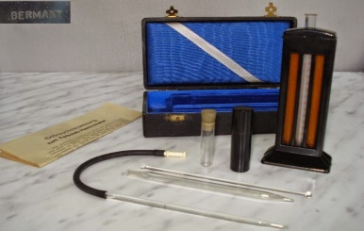 Apa nama alat pemeriksaan HB ini ... ? | Sianmethemoglobin | Oksihemoglobin | Digital Methods (Easy Touch GCHb) | Sahli | Fotometri | D
1 | Metode pemeriksaan haemoglobin (HB) yang dilakukan secara visual disebut Metode ... ? | Fotometri | Sianmethemoglobin | Oksihemoglobin | Digital Methods (Easy Touch GCHb) | Sahli | E
1 | Jika hasil pemeriksaan Hb 8 – < 11 g/dl disebut anemia ... ? | Normal | Tidak anemia | Ringan | Sedang | Berat | C
1 | Jika hasil pemeriksaan HB < 7 g/dl disebut anemia ... ? | Normal | Tidak anemia | Ringan | Sedang | Berat | E
1 | 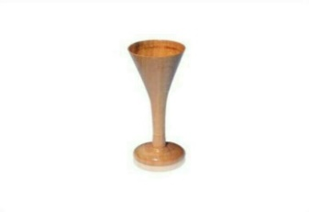 Fungsi alat ini adalah untuk … ? | Mendengar Detak Jantung Janin | Mendengar Detak Jantung ibu | Mendengar Detak nadi janin | Mendengar Detak Jantung ibu | Mendengar Detak Jantung | A
1 | Apa nama Gunting ini ... ? | Gunting tali pusat | Gunting episiotomi | Gunting perban | Gunting heacting | Gunting benang | B
1 | Larutan klorine berapa persen untuk proses dekontaminasi alat-alat instrumen ... ? | 0.1% | 0.2% | 0.3% | 0.4% | 0.5% | E
1 | Apa nama alat ini ... ? | Klem | Klem Kocher | Klem arteri | 1/2 Kocher | Klem pean | D
1 | Jenis anastesi pada pasien yang akan dilakukan penjahitan luka adalah ... ? | Anatesi umum | Anatesi spinal | Anatesi lokal | Anatesi regional | Hipno anatesi | C
1 | Untuk mengurangi rasa nyeri saat dilakukan penjahitan luka (Penjahitan) perlu diberikan anastesi lidocain dengan dosis adalah... ? | 0.5% | 1.0% | 1.5% | 2.0% | 2.5% | B
1 | Apa nama alat ini ... ? | Pinset anatomi | Klem Kocher | Pinset cirugis | Klem Lurus | Klem pean | A
1 | Berapa persen larutan NACL yang digunakan untuk membersihkan luka ... ? | 0.7% | 0.8% | 0.9% | 0.10% | 0.11% | C
1 | Untuk memegang atau mengambil alat dan bahan medis steril supaya tetap terjaga dalam kondisi steril, merupakan kegunaan alat ... ? | Pinset anatomi | Pinset cirugie | Klem lurus | Korentang | Klem Pean | D
1 | Berapa persen Lidocain yang digunakan untuk anastesi penjahitan luka ... ? | 1% | 2% | 3% | 4% | 5% | A
1 | Apa nama alat ini adalah ... ? | Gunting tali pusat | Gunting plaster | Gunting Episiotomi | Gunting benang | Gunting kassa | B
1 | Prinsip penjahitan luka adalah menjahit luka, berapa Cm diatas luka ... ? | 0,5 cm | 1,0 cm | 1,5 cm | 2,0 cm | 2,5 cm | B
1 | Untuk menjahit luka bagian luar digunakan benang ... ? | Side | Chromic | Catgut | Vicryl | Polydioxanone | A
1 | Untuk menjahit luka bagian dalam (Otot) digunakan benang ... ? | Polydioxanone | Side | Catgut | Vicryl | Chromic | E
1 | Langkah setelah melakukakan penjahitan pada luka adalah mencuci, melepas hand scoon dan merendam dalam larutan clorin 0.5% selama ... ? | 5 Menit | 10 Menit | 15 Menit | 20 Menit | 25 Menit | B
1 | Berdasarkan kedalaman dan luasnya luka, luka yang terjadi pada lapisan epidermis kulit disebut stadium ...? | 1 | 2 | 3 | 4 | 5 | A
1 | Luka yang telah mencapai lapisan otot, tendon dan tulang dengan adanya destruksi/kerusakan yang luas disebut stadium ... ? | 1 | 2 | 3 | 4 | 5 | D
1 | Kurangnya volume darah akan mengakibatkan vasokonstriksi dan menurunnya ketersediaan oksigen dan nutrisi untuk penyembuhan luka disebut ... ? | Infeksi | Hematoma | Hipovolemia | Iskemia | Anemia | C
Apa nama alat ini … ?
1 | 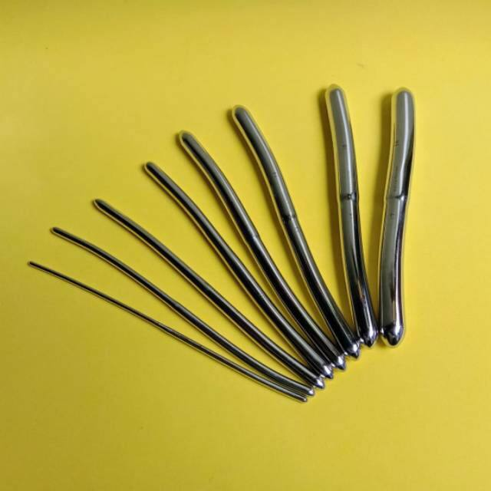 Apa nama alat ini … ? | Sonde uterus | Spekulum Sim | Busi Hegar | spekulum cocor bebek | Sendok kuretage | C
1 | 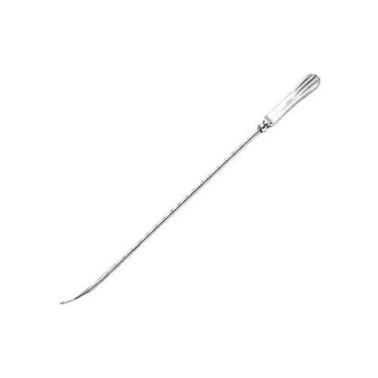 Apa nama alat ini … ? | Sonde uterus | Spekulum Sim | Busi Hegar | spekulum cocor bebek | Sendok kuretage | A
1 | Berapa persen alkohol yang digunakan untuk pemeriksaan Pap Smear adalah ... ? | 75% | 80% | 85% | 90% | 95% | E
1 | Upaya paling mudah untuk mendeteksi kanker serviks secara dini adalah pemeriksaan … ? | Pap Smear | IVA test | Vagina tuse | Vulva hygiene | Inspeksi Vagina | B
1 | Apa nama alat ini … ? | Kleam pean | Spekulum | Cytobras | Spatula ayre | Tenaculum | D
1 | 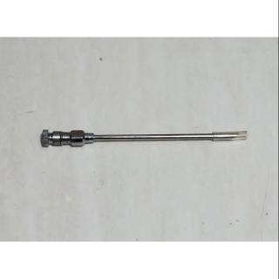 Apa nama alat ini, yang digunakan untuk pemasangan Implan ... ? | Trokar | Tenaculum | Speculum | Disposible | Sonde uteri | A
1 | Salah satu metode kontrsepsi jangka panjang digunakan oleh wanita usia subur yang dipasang di bawah kulit lengan atas bagian dalam dari lipatan siku, disebut … ? | Spiral | Implant | Suntik KB | Pil | Steril | B
1 | Salah satu metode pemeriksaan untuk mengetahui ada tidaknya gangguan pada fungsi tubuh dasar disebut? | Pemantauan intake | Pemantauan output | Pemantauan ttv | Penatalaksanaan nyeri | Kebutuhan primer | C
1 | Dibawah ini yang bukan termasuk komponen dalam pemeriksaan tanda tanda vital utama adalah ? | Tekanan darah | Denyut nadi | Laju pernapasan | Suhu tubuh | Berat badan | E
1 | Denyut nadi normal pada orang dewasa? | 80 - 160 x/mnt | 60 - 100 x/mnt | 90 - 100 x/mnt | 90 - 120x/mnt | 100-200x/mnt | B
1 | Salah satu Faktor yang mempengaruhi suhu tubuh adalah? | Rangsangan saraf simpatif | Vasokontriksi kulit di seluruh tubuh | Piloereksi | Peningkatan pembentukan panas | Berkeringat | A
1 | Tujuan mengukur tekanan darah? | Menegakkan diagnosa keperawatan | Mengetahui keadaan hemodinamik pasien | Sebagai data mengukur IMT | Kegiatan harian mendata pasien | Suhu tubuh | B
1 | Mayor adalah Operasi yang melibatkan organ tubuh secara luas dan mempunyai tingkat resiko yang tinggi terhadap kelangsungan hidup klien menurut? | Luas atau tingkat resiko | Baradero | Potter | George | Luas dan tidak resiko | A
1 | Setelah 6-10 jam ibu diharuskan untuk dapat miring ke kiri dan ke kanan, merupakan tahap mobilisasi menurut Kusdus untuk pencegahan? | Trombosits dan tromboemboli | Tromboemboli | Kram | Ibu susah berjalan | Trombus | A
1 | Faktor yang mempengaruhi penyembuhan luka sectio caesarea, yaitu? | Faktor Luka, local , Umum | Faktor luka, umum, sekunder | Faktor umum, sekunder, local | Faktor sekunder, local , umum | Faktor umum, luka, sekunder | A
1 | Kontaminasi luka, edema, dan hemoragi (perdarahan) termasuk pada faktor? | Faktor usia | Faktor lingkungan | Faktor umum | Faktor local | Faktor luka | E
1 | Larutan yang dibutuhkan untuk melakukan perawatan luka post secarea? | Glukosa 5% | NaCl 0,9% | HCL 0,9% | Asam Asetat | C dan D benar | B
1 | Faktor umum yang mempengaruhi penyembuhan luka sectio caesarea yaitu? | Usia,nutrisi, edema,dan hemoragi | Usia,nutrisi, obesitas dan medikasi | Usia,nutrisi, obesitas dan hemoragi | Kontaminasi luka,edema,dan hemoragi(perdarahan) | Sifat injuri adanya infeksi dan area luka | B
1 | Sectio caesarea berasal dari bahasa latin yaitu caedere yang artinya? | Menggunting | Membelah | Memotong | Merobek | Menjahit | C
1 | Yang dilakukan tenaga medis apabila menemukan pasien post operasi SC dengan keluhan nyeri adalah... | Memberikan Chest Therapy | Memberikan Analgetik Dan Mengajarkan Teknik Rlaksasi | Memberikan Minuman | Mngajarkan Bentuk Efektif | Memberikan terapi Oksigen | B
1 | Bedah seksio caesarea diikuti dengan pengangkatan rahim merupakan pengertian dari … | Histerektomi caesar | Anatomi | Tubektomi Caesar | Klasik | Semua benar | A
1 | Berikut ini tanda-tanda infeksi post operasi SC, Kecuali.. | Compos mentis dan nafas panjang | Pendarahan menjadi semakin berat 4 hari setelah melahirkan. | Demam | Rasa sakit yang menjadi-jadi | Bekas sayatan pada bagian perut berwarna kemerahan, membengkak, dan terasa panas | A
1 | Nyeri yang terjadi dalam kurun waktu yang singkat ,tidak mempunyai efek yang membahayakan, merupakan pengertian dari? | Nyeri | Nyeri kronis | Nyeri akut | Nyeri akut-kronis | Nyeri subkronis | C
1 | Ibu N sudah dilakukan operasi secar 5 hari yang lalu. Hari ke 5 Ibu N kontrol ke RS. Bidan membuka perban luka operasi dan melakukan perawatan luka. Salah satu tujuan perawatan luka operasi adalah? | Supaya luka bersih | Mencegah terjadinya infeksi | Mencegah keloid | Supaya luka tidak berdarah | Merupakan tindakan rutin | B
1 | Ibu N sudah dilakukan operasi secar 5 hari yang lalu. Hari ke 5 ibu N kontrol ke RS. Bidan membuka perban luka operasi dan melakukan perawatan luka. Selain mencegah infeksi, tujuan perawatan luka yang dilakukan bidan adalah? | Meningkatkan kenyamanan fisik dan psikologis | Mempercepat involusi | Mencegah lochea | Mengembalikan keindahan tubuh | Mempercepat keluar asi | A
1 | Terapi non farmakologis yang dapat dilakukan untuk mengontrol nyeri adalah? | Pemberian drip ketorolac | Mengajarkan batuk efektif | Kompres hangat | Hand hygiene | Pemberian parasetamol | C
1 | Merencanakan kepulangan pasien dan memberikan informasi kepada klien dan keluarganya tentang hal-hal yang perlu dihindari dan dilakukan sehubungan dengan kondisi/penyakitnya pasca-operasi adalah maksud dari? | Discharge planning | Planning information | Mobilisasi dini | Manajemen luka | Monitor tanda-tanda vital | A
1 | Apa saja yang dilakukan apabila menemukan pasien post operasi dengan keluhan nyeri? | Memberikan analgesik dan mengajarkan terapi relaksasi | Memberikan terapi oksigen | Mengajarkan batuk efektif | Memberikan chest terapi | Memberikan bonding terapi | A
1 | Pilihan pengobatan untuk nyeri ringan-sedang adalah? | Kortikostiroid | Oksikodon | Hidrokordon | Ibuprofen | Paracetamol | A
1 | Di bawah ini hal hal yang harus di kaji setelah tindakan operasi atau pembedahan yang paling tepat dan lengkap adalah ? | Status kesadaran, kualitas jalan napas | Sirkulasi dan perubahan tanda tanda vital yang lain | Kardiovaskuler, alat yang digunakan pada saat pembedahan dan lokasi daerah pembedahan | Status kesadaran dan keseimbangan elektrolit | Status kesadaran, kualitas jalan napas, sirkulasi dan perubahan tanda tanda vital yang lain, keseimbangan elektrolit, kardiovaskuler, lokasi daerah pembedahan dan sekitarnya, serta alat yang digunakan dalam pembedahan | E
1 | Di bawah ini yang merupakan salah satu rencana tindakan yang dilakukan pada saat post operasi adalah? | Melakukan penutupan daerah steril | Melakukan latihan bernapas dan latihan batuk pada pasien | Melakukan persiapan diet bagi pasien | Melakukan anastesia | Mempertahankan keseimbangan cairan dan elektrolit dengan memberikan cairan sesuai kebutuhan pasien, monitor input dan output, serta mempertahankan nutrisi yang cukup | E
1 | Berikut ini pernyataan tentang pengukuran TTV pada pasien. Pernyataan yang kurang tepat yaitu? | Menghitung nadi boleh dilakukan 30 detik hasilnya dikali 2, bila nadi teratur dan pasien masih berusia muda | Pengukuran TTV ruang perawatan minimal dilakukan 3x sehari | Perawatan harus mengulangi pengukuran TD bila didapatkan hasil pengukuran TD tinggi sekali | Menghitung nadi harus 60 detik penuh | Semua pernyataan benar | A
1 | Suatu pergerakan,posisi,atau adanya kegiatan yang dilakukan pasien setelah beberapa jam post/pasca operasi adalah pengertian dari? | Mobilisasi post operasi | Tujuan Mobilisasi | Manfaat Mobilisasi | Rentang Gerak dalam Mobilisasi | Indikator Mobilisas | A
1 | Ibu dianjurkan untuk dapat memulai belajar untuk duduk adalah setelah? | 12 jam | 6 jam | 10 jam | 24 jam | 2 Jam | D
1 | Apakah tujuan pemeriksaan lendir serviks? | Agar pasangan dapat menentukan, kapan saat tepat berhubungan seksual untuk merencanakan ataupun menghindari kehamilan | Untuk melihat siklus haid | Untuk pemeriksaan kehamilan | Menentukan usia kehamilan | Menentukan kelahiran | A
1 | Iva test tidak direkomendasikan pada wanita pasca monopouse karena? | Karena tidak tampak dengan pemeriksaan inpekulo. | Pemeriksaan rumit untuk wanita pasca ponopouse | Karena mengunakan desinpektan tingkat tinggi yang tak wajar untuk wanita | Karena zona tradisional tidak pernah terletak kanalis servikalis | Semua benar | A
1 | Seorang ibu usia 38 tahun P5 A0 datang ke Puskesmas. Mengeluh sering keluar keputihan. Hasil pemeriksaan fisik terdapat nyeri tekan pada perut bagian bawah. Selanjutnya bidan akan melakukan tes IVA, akan tetapi pada saat pemeriksaan inspekulo SSK tidak terlihat seluruhnya. Berdasarkan kasus, Apa yang seharusnya dilakukan oleh bidan? | Memberikan hasil tes sesuai hasil pemeriksaan sekarang | Melanjutkan pemeriksaan dengan tes IVA kembali | Melebarkan serviks dengan alat supaya SSK terlihat | Melanjutkan pemeriksaan dengan tes PAP Smear | Menyarankan untuk tidak melakukan deteksi dini kanker serviks | D
1 | Berikut merupakan faktor risiko untuk wanita mengalami kanker serviks , yaitu? | Sistem kekebalan tubuh melemah | Banyak pasangan seksual | Memulai hubungan seksual pada usia dini | Merokok | Kanker sebelumnya bukan pada saluran genital bawah. | E
1 | Bagaimana mendeteksi bahwa hasil pemeriksaan IVA positif? | Serviks dengan radang (servisitis) | Kelainan jinak lainnya (polip serviks). | Menunjukkan leher rahim normal | Bercak putih (aceto white epithelium). | A dan B benar | D
1 | Larutan yang dibutuhkan untuk melakukan pemeriksaan PAP SMEAR? | Asam asetat | Alkohol 5% | Alkohol 90% | Alkohol 95% | Alkohol swab | D
1 | Serviks tidak mengeluarkan lendir sehingga seorang wanita akan merasa kering pada organ intimnya, merupakan lendir serviks pada fase? | Masa sebelum subur | Masa sesudah subur | Masa belum subur | Masa menjelang subur | Masa subur | A
1 | Serviks disebut juga sebagai? | Ovarium | Sel telur | Ovum | Dinding rahim | Tuba fallopi | D
1 | Seorang perempuan usia 40 th,P6 A1 datang ke tempat bidan untuk periksa karena perdarahan. Perempuan tersebut terlihat pucat, TD : 90/60 mmHg, nadi : 88 x/m, suhu badan : 37,6 c, pernafasan: 18 x/m, hb 7 gram %. Hasil anamnesa mengalami keputihan yang berbau kurang lebih 1 tahun dan akhir-akhir ini mengalami perdarahan bila melakukan hubungan seksual,diagnose penyakit yang tepat berdasarkan kasus di atas? | Polip serviks | Radang panggul | Ooforitis | Cancer serviks | Cerviksitis | D
1 | Ketika esterogen meningkat, lendir serviks dapat dirasakan pada vulva. Pada mulanya akan memberikan sensasi lembab dan akan terdapat sejumlah kecil lendir yang berwarna putih atau krem,ini merupakan fase perubahan lendir serviks ? | Fase tidak subur sebelum ovulasi | Fase menstruasi | Fase tidak subur sesudah ovulasi | Fase puncak | Fase subur | E
1 | Berapakah PH pada lendir serviks? | 6 | 7 | 8 | 9 | 10 | D
1 | Yang bukan menandakan Baik tidaknya lendir serviks dapat diperiksa dengan pemeriksaan Sims Huhner Test (post coital tes) pemeriksaan ini adalah? | teknik coitus baik | lendir cerviks normal | estrogen ovarial cukup | sperma cukup baik | Kekentalan lendir serviks | E
1 | Perubahan tekstur lendir serviks sebagai ciri masa subur bisa dikenali dari beberapa fase, yaitu: 1. Sebelum masa subur 2. Masa subur 3. Setelah masa subur 4. Setelah ovulasi 5. Masa sebelum ovulasi Manakah fase yang benar? | 1,4,5 | 1,5,2 | 2,4,5 | 1,,2,3 | 5,4,5 | D

